Spis treści
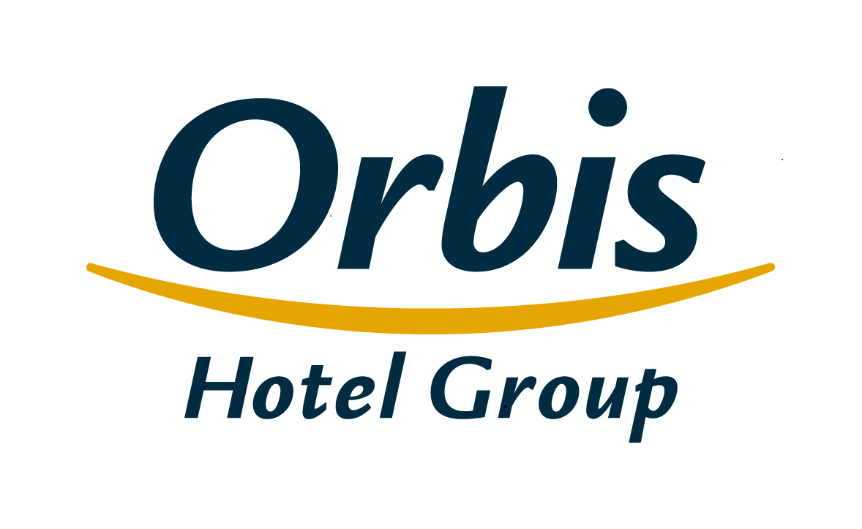
Wybrane dane finansowe i operacyjne Grupy Kapitałowej Orbis 27 kwietnia 2017 r.

Spis treści
1. | Skonsolidowany rachunek zysków i strat
2. | Skonsolidowane sprawozdanie z sytuacji finansowej
3. | Skonsolidowane sprawozdanie ze zmian w kapitale własnym
4. | Skonsolidowane sprawozdanie z przepływów pieniężnych
5. | Segmenty operacyjne
6 | Segmenty geograficzne
7. | Skonsolidowany rachunek zysków i strat w ujęciu analitycznym
8. | Wskaźniki operacyjne
9. | Baza hotelowa Grupy
10. | Struktura klientów Grupy
11. | Przeciętne zatrudnienie w Grupie
12. | Struktura Grupy
13. | Struktura akcjonariatu Orbis S.A.

Struktura Grupy
Spis treści

 | Struktura Grupy
Orbis Spółka Akcyjna
jednostka dominująca
PODMIOTY ZALEŻNE
Orbis Kontrakty Sp. z o.o.
Accor Pannonia Hotels Zrt.
Orbis Corporate Sp. z o. o.*
UAB Hekon
100%
100%
100%
95,08%
99,92%
PBP OR
Accor Hotels Romania s.r.l.
Katerinska Hotel s.r.o.
Accor Pannonia Slovakia, s.r.o.
5 Hotel Kft.
H-Development CZ a.s.
Business Estate Entity a.s.
99,92%
99,92%
100%
100%
100%
100%

 | * Spółka wyłączona z konsolidacji, nie prowadzi działalności gospodarczej

